Shifting
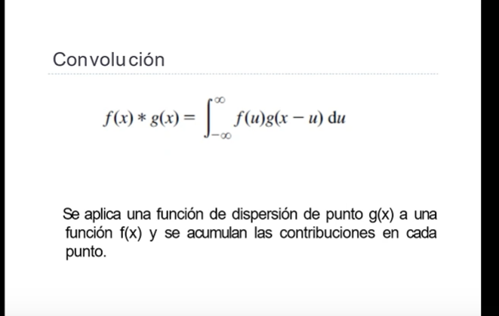

 |  |  |  |  |  |  | 2021-08-17

SHIFTING HORIZONTAL

Disminucion del foco de luz (PASO1) |  |  |  |  |  | Aumento, la poroporcion se | Para invertir la luminosidad agarras como base el 167 |  |  |  | PASO 2
2.2352941176 | 1.6842105263 | 1.3046875 |  |  |  | usa al revez porque invierte el foco de luz |  | Nueva verison proporcion antigua
34 | 76 | 128 | 167 | aumento de intensidad (34 ->167) |  |  | 815 | 365 | 217 | 167
56 | 88 | 136 | 175 |  |  |  | 545 | 347 | 225 | 175
79 | 96 | 145 | 188 |  |  |  | 445 | 367 | 243 | 188
91 | 121 | 167 | 194 |  |  |  | 412 | 310 | 225 | 194

Este operador puede resaltar un objeto que no es muy visible
 |  |  |  |  | PASO3 | Intensidad maxima : | 815
 |  |  |  |  |  | Normalizacion | 255 | 114 | 67 | 52
 |  |  |  |  | PASO4 | Resultado de Inversion | 170 | 108 | 70 | 54
 |  |  |  |  |  | de la luz completa | 139 | 114 | 76 | 58
 |  |  |  |  |  |  | 128 | 96 | 70 | 60

Umbral Basado en varianza
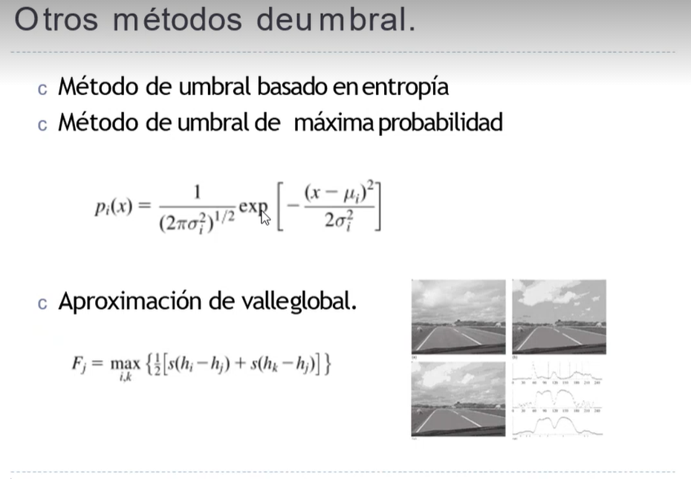
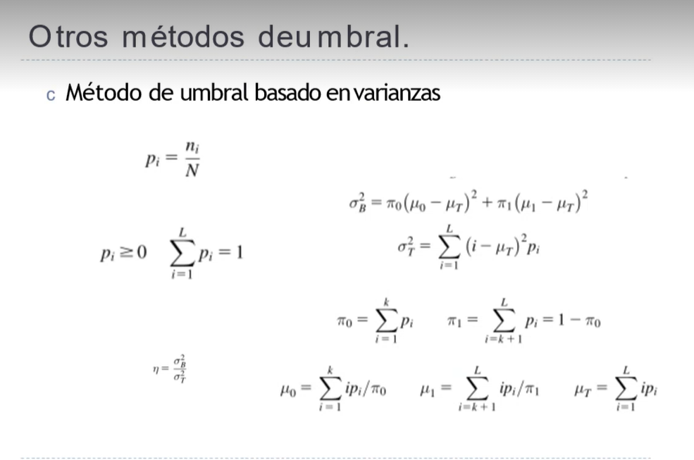
 | UTILIZAREMOS LAS FORMULAS DE LA FOTO
 | ESTO SE REPITE CON VARIAS INTENSIDADES PARA VERIFICAR EL NEW

 |  | 127 | 122 | 177 | 189 |  |  |  |  |  | PASO 10
 |  | 85 | 73 | 127 | 139 |  |  |  |  |  | HAY QUE HACER UNA DISMINUCIÓN DE LA VARIANZA
 |  | 75 | 61 | 102 | 128 |  | PASO 5 |  |  |  | EN FUNCIÓN DE LA SEPARACIÓN DEL UMBRAL
 |  | 58 | 40 | 84 | 108 | SUMA DE LA PRIMER REGION |  | SUMA DEL RESTO |  | PASO 8 | ASÍ ENCONTRAMOS EL MEJOR VALOR DEL UMBRAL
 |  | intensidad |  |  |  | π0 | 0.500 | π1 | 0.500 | PASO 7 | PASO 9 | ƠB | 1134.848
 | PASO 1 | i | ni | pi |  | VECTOR DE PERTENECIA | µ0i | VECTOR DE PERTENECIA | µ1i | PASO 6 | ƠT | ƠT | 1645.059
 | Ordenar de | 40 | 1 | 0.063 |  | 1 | 5 | 0 | 0 | 2.5 | 271.735 | η | 0.68985242262
 | MENOR | 58 | 1 | 0.063 |  | 1 | 7.25 | 0 | 0 | 3.625 | 143.625
 | A | 61 | 1 | 0.063 |  | 1 | 7.625 | 0 | 0 | 3.8125 | 126.211
 | MAYOR | 73 | 1 | 0.063 |  | 1 | 9.125 | 0 | 0 | 4.5625 | 67.805
 | Sin repetir | 75 | 1 | 0.063 |  | 1 | 9.375 | 0 | 0 | 4.6875 | 59.821
 | (ni) conteo | 84 | 1 | 0.063 |  | 1 | 10.5 | 0 | 0 | 5.25 | 30.078
 | de | 85 | 1 | 0.063 |  | 1 | 10.625 | 0 | 0 | 5.3125 | 27.399
 | cada una | 102 | 1 | 0.063 |  | 1 | 12.75 | 0 | 0 | 6.375 | 0.969
 | PASO 2 | 108 | 1 | 0.063 |  | 0 | 0 | 1 | 13.5 | 6.75 | 0.266
 | PASO 3 | 122 | 1 | 0.063 |  | 0 | 0 | 1 | 15.25 | 7.625 | 16.125
 |  | 127 | 2 | 0.125 |  | 0 | 0 | 1 | 31.75 | 15.875 | 55.454
 |  | 128 | 1 | 0.063 |  | 0 | 0 | 1 | 16 | 8 | 30.422
 |  | 139 | 1 | 0.063 |  | 0 | 0 | 1 | 17.375 | 8.6875 | 68.321
 |  | 177 | 1 | 0.063 |  | 0 | 0 | 1 | 22.125 | 11.0625 | 315.617
 |  | 189 | 1 | 0.063 |  | 0 | 0 | 1 | 23.625 | 11.8125 | 431.211
 |  | N | 16 |  |  | µ0 | 72.25 | µ1 | 139.625 | 105.9375 | 1645.059
PASO4 | PROMEDIO | 104.53 |  |  |  |  |  |  |  | µT
AGARRAMOS EL VALOR MÁS CERCANO

 |  |  |  |  |  | ENTROPIA |  |  |  | es lo mismo que el pasado solo que con entropia
 |  |  |  |  | 0 | 0.500 | 0.15051 |  | H ( E )= - P (E ) logp(E) |  | REGIONES DE | PESO
 |  | intensidad |  |  | 1 | 0.500 | 0.15051 |  | 0.30103 | h/s | INTERES
 |  | i | ni
 |  | 40 | 1
 |  | 58 | 1
 |  | 61 | 1
 |  | 73 | 1
 |  | 75 | 1
 |  | 84 | 1
 |  | 85 | 1
 |  | 102 | 1
 |  | 108 | 1
 |  | 122 | 1
 |  | 127 | 2
 |  | 128 | 1
 |  | 139 | 1
 |  | 177 | 1
 |  | 189 | 1

Filtro Orden de Rango
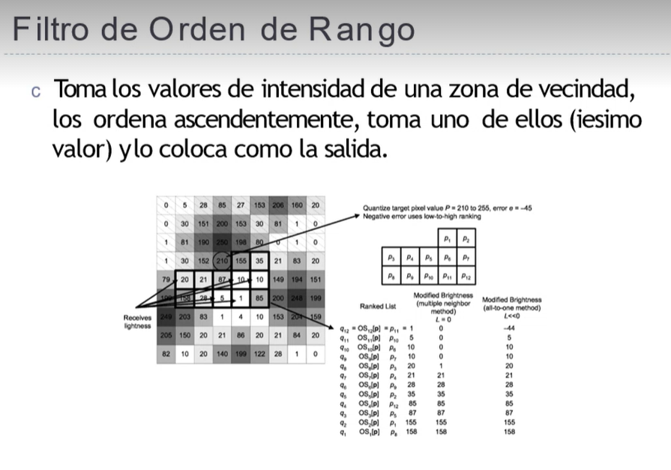

 | PRIMER ORDEN | 45 VS N | 56 v N | 65 vs N | 70 vs N | 81 vs N | 84 vs N | 88 vs N | 90 vs N | 216 vs N
 | n | PASO2 | 56 | 65 | 70 | 81 | 84 | 88 | 90 | 216 | EL MÁS EFICIENTE
DISTORCION
50.943396226 | 45 | 0 | 11 | 20 | 25 | 36 | 39 | 43 | 45 | 171 | Mientras más cerca
63.396226415 | 56 | -11 | 0 | 9 | 14 | 25 | 28 | 32 | 34 | 160 | esté de la media (88.3)
73.58490566 | 65 | -20 | -9 | 0 | 5 | 16 | 19 | 23 | 25 | 151
79.245283019 | 70 | -25 | -14 | -5 | 0 | 11 | 14 | 18 | 20 | 146 | menor es la distancia
91.698113208 | 81 | -36 | -25 | -16 | -11 | 0 | 3 | 7 | 9 | 135 | neta entre ordenes
95.094339623 | 84 | -39 | -28 | -19 | -14 | -3 | 0 | 4 | 6 | 132 | de rango
99.622641509 | 88 | -43 | -32 | -23 | -18 | -7 | -4 | 0 | 2 | 128
101.88679245 | 90 | -45 | -34 | -25 | -20 | -9 | -6 | -2 | 0 | 126
244.52830189 | 216 | -171 | -160 | -151 | -146 | -135 | -132 | -128 | -126 | 0
PASO 1 | 88.333333333 | 390 | 313 | 268 | 253 | 242 | 245 | 257 | 267 | 1149 | Sumatoria ABSOLUTA
 |  |  |  |  |  |  |  |  |  |  | PASO 2

PASO 3 |  | 45
SUSTITUIMOS | 216-> 81 | 56
EL EFICIENTE |  | 65
POR EL FUERA |  | 70
DE RANGO |  | 81
 |  | 84
 |  | 88
 |  | 90
 |  | 81

